0210
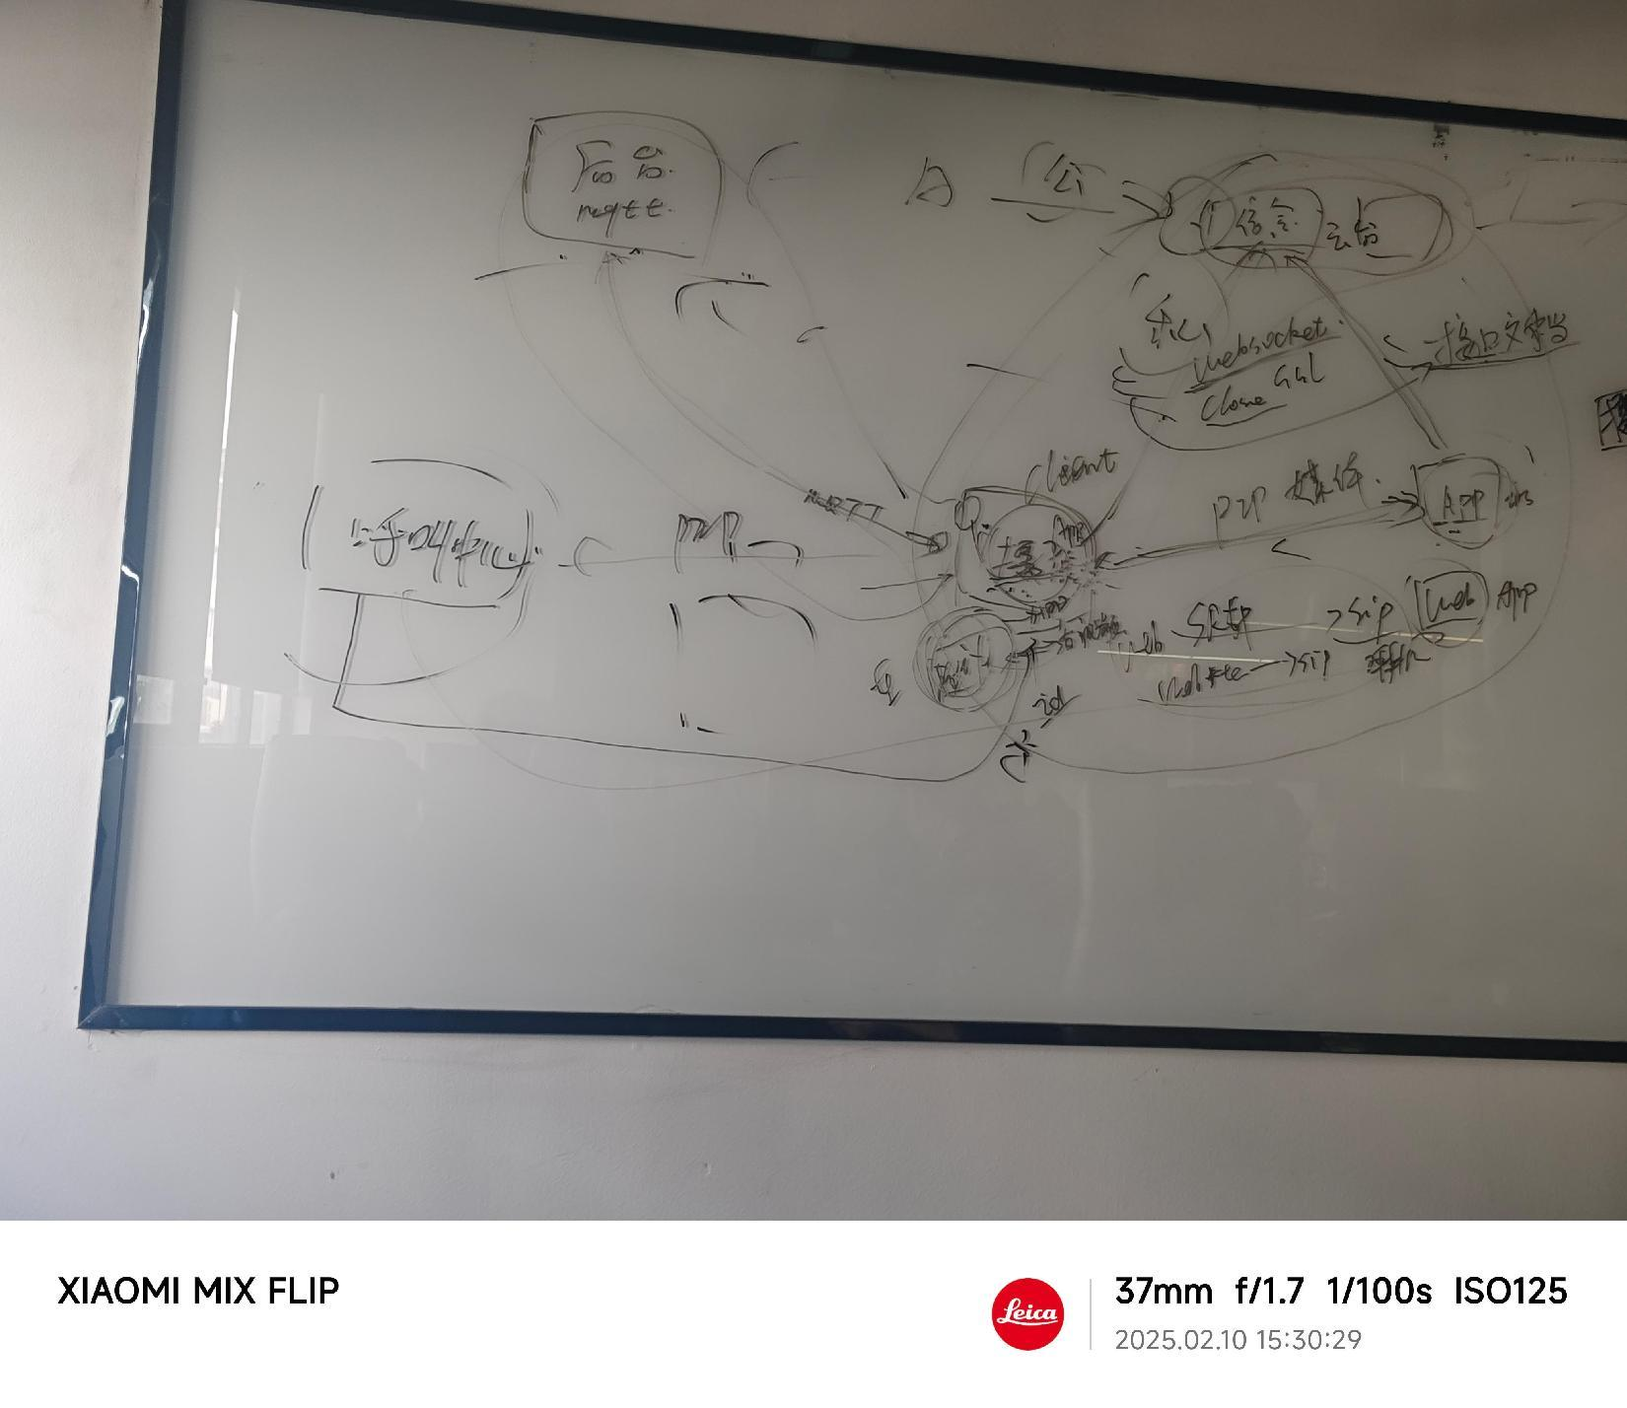
关于《V2.0版本摄像头实现方案讨论》会议纪要

时间 | 2025年2月10日 PM 03:30-05:00
地点 | 智能办公室对面
参会人员 | 梁里旭，胡婷，向程，何志强，谭桂兴，冯宾远，谢艳伟，田丰喜，张升，熊岳
会议记录人员 | 胡婷
会议重点问题 | V2.0版本摄像头实现方案讨论
需求及问题讨论 | 问题分析 | 解决办法 | 负责人 | 完成时间 | 最新完成进展 | 负责测试人员 | 实际完成时间
协议文档完善 | V1.0版本摄像头导入第三方，无协议文档可查 | 1，从2.0开始完善自研产品协议文档，并兼容1.0版本产品 2，目前使用产品型号区分，为避免被破解，建议在协议中做加密处理 | 向程
摄像头配网方式 | 配网方式影响用户使用体验，需要使用成功率高、体验好的方式 | 目前选型的乐鑫方案通过蓝牙配置WiFi网络的方式，提供iOS、安卓等多端的SDK，需要方案商提供SDK | 冯宾远
绑定流程 | 绑定流程确认 | 先配网再将设备绑定到家庭 | 何志强/熊岳
摄像头需求功能实现及协议 | 设备端、摄像头端、后台及移动端摄像头实现流程及协议 | 摄像头端与移动端/web端：信令及P2P协议 | 谭桂兴 | 已完成 | 年前已完成和APP端（iOS端）协议对接
 |  | 设备端、摄像头端、后台及移动端多端交互时序图或流程图 | 何志强
 |  | 摄像头端与后台交互对接协议，设备状态更新使用现有协议
 |  | 在设计时考虑后期支持第三方设备接入我们摄像头平台
 | 展会版本摄像头功能确认 | 双向对讲；云台功能；语音唤醒；语音录制；WiFi配网+蓝牙功能；OTA升级 |  | 2025-04-10
 | 画面清晰度选择 | 建议支持高、中、低多种清晰度选择
 | 双向通话实现 | 1，摄像头：摄像头→后台→APP(P2P)→摄像头 2，APP端与后台建立长连接，保证接收消息稳定性，但是要考虑不同机型不同操作系统接收消息的稳定性
 | 云台功能实现 | 1，云台操作功能由APP端发起，后台方式实现 2，云台操作旋转角度：水平360°，垂直90°
 | WiFi/4G自动切换 | 1，展会版本先实现WiFi联网及路由组网功能 2，WiFi联网功能考虑支持全球，选型时要考虑各个国家的WiFi频段
 | OTA远程升级 | 1，支持后台强制升级和APP主动升级； 2，升级进度百分比，后台推送给前端或者APP轮询实现； 3，对比MD5和版本号，下载文件可能存在文件损坏

